GIẤY IN
CÔNG TY TNHH THƯƠNG MẠI DỊCH VỤ NCMED
Địa chỉ: 330 Đỗ Pháp Thuận, Phường An Phú, Tp Thủ Đức, Tp Hồ Chí Minh
Tel: 0913.970.199 MST: 0315671925

THƯ GIỚI THIỆU SẢN PHẨM
Kính gửi: QUÝ KHÁCH HÀNG
Ngày
Trước tiên , Công ty chúng tôi xin trân trọng cảm ơn quý khách hàng đã quan tâm , ủng hộ sản phẩm của chúng tôi
Nay Công Ty chúng tôi xin thông báo đến Quý khách các mặt hàng niêm yết các mặt hàng của chúng tôi như sau :
1. Hàng hóa, số lượng và đơn giá

STT | TÊN HÀNG HÓA | ĐVT | HÌNH ẢNH |  | KÍCH THƯỚC
GIẤY IN - GIẤY PHOTOCOPY - VĂN PHÒNG
1 | Giấy double A 70-A3 | Ram | 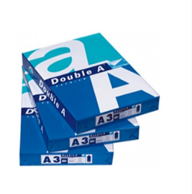 | 161,000
2 | Giấy double A 80-A3 | Ram |  | 197,800
3 | Giấy double A 70-A4 | Ram | 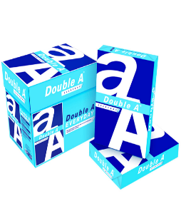 | 78,775
4 | Giấy double A 80-A4 | Ram |  | 97,175
5 | Giấy double A 70-A5 | Ram | 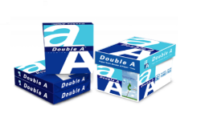 | 41,975
6 | Giấy double A 80-A5 | Ram |  | 48,875
7 | Giấy Idea 80 A4 | Ram |  | 85,100
8 | Giấy IK Plus 70 A3 | Ram | 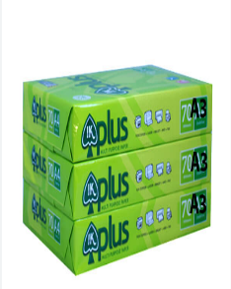 | 138,000
9 | Giấy IK Plus 80 A3 | Ram |  | 166,750
10 | Giấy IK Plus 70 A4 | Ram | 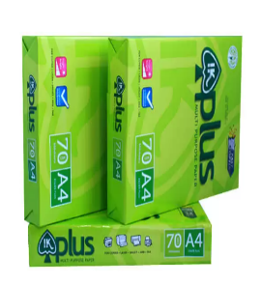 | 69,000
11 | Giấy IK Plus 80 A4 | Ram |  | 82,800
12 | Giấy IK Plus 70 A5 | Ram | 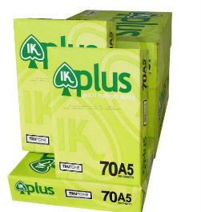 | 34,500
13 | Giấy Excel A4 70 | Ram | 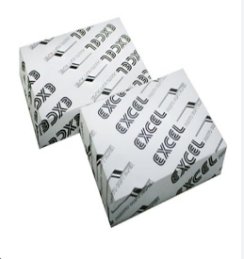 | 60,950
14 | Giấy Excel A4 80 | Ram |  | 71,300
15 | Giấy Excel A5 70 | Ram | 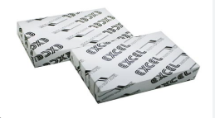 | 34,684
16 | Giấy in Liên Tục Liên Sơn | Thùng | 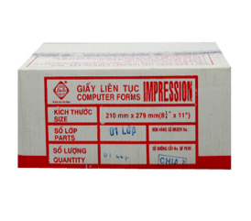 | 303,000

BAO GIA VPP
CÔNG TY TNHH TM DV NCMED Địa chỉ: 330 Đỗ Pháp Thuận, Phường An Phú Tp.Thủ Đức, HCM Tel: 0913.970.199

 | BẢNG BÁO GIÁ
 | Kính gửi: QUÝ CÔNG TY
 | Ngày:
 | Trước tiên , Công ty chúng tôi xin trân trọng cảm ơn quý khách hàng đã quan tâm , ủng hộ sản phẩm của chúng tôi
 | Nay Công Ty chúng tôi xin thông báo đến Quý khách hàng bảng giá niêm yết các mặt hàng của chúng tôi như sau :
 | 1. Hàng hóa, số lượng và đơn giá
STT | TÊN SẢN PHẨM | ĐVT | ĐƠN GIÁ | THUẾ | ĐG BAO GỒM VAT | HÌNH ẢNH
 | GIẤY GHI CHÚ / GIẤY NOTE NHỰA MŨI TÊN
1 | Giấy ghi chú 3 x 2 | Xấp | 3,289 | 8% | 3,552 | 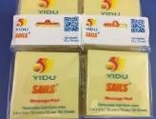
2 | Giấy ghi chú 3 x 3 | Xấp | 4,934 | 8% | 5,328
3 | Giấy ghi chú 3 x 4 | Xấp | 6,578 | 8% | 7,104
4 | Giấy ghi chú 3 x 5 | Xấp | 8,222 | 8% | 8,880
5 | Giấy note vàng 3x2 Pronoti 4,9cmx7,6cm | Xấp | 5,819 | 8% | 6,285 | 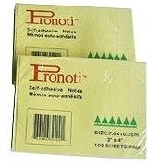
6 | Giấy note vàng 3x3 Pronoti 7,6cmx7,6cm | Xấp | 7,843 | 8% | 8,470
7 | Giấy note vàng 3x4 Pronoti 7,6cmx10,5cm | Xấp | 10,500 | 8% | 11,339
8 | Giấy note vàng 3x5 Pronoti 7,6cmx12,7cm | Xấp | 12,524 | 8% | 13,525
9 | Giấy note vàng 1,5x2 Pronoti 3,8cmx5cm | Xấp | 3,795 | 8% | 4,099
10 | Giấy note Double A 3*3inch | Xấp | 7,639 | 8% | 8,250
11 | Giấy ghi chú 4 màu dạ quang pronoti 7124 | Xấp | 15,180 | 8% | 16,394
12 | Giấy ghi chú 5 màu giấy pronoti 40434 | Xấp | 11,638 | 8% | 12,569
13 | Film phân trang 5 màu nhựa pronoti 45502 | Xấp | 12,018 | 8% | 12,979
14 | Film phân trang 5 màu nhựa UNI-T | Xấp | 7,590 | 8% | 8,197
15 | Film phân trang 5 màu nhựa Double A | Xấp | 12,018 | 8% | 12,979
17 | Giấy Note Dạ Quang 5 Màu UNI-T (3x3) | Xấp | 8,855 | 8% | 9,563
18 | Giấy note trình ký Please Sign Pronoti | Xấp | 22,138 | 8% | 23,909
 | NHÓM BÚT BI
1 | Bút bi Thiên Long FO-03/VN | Cây | 3,514 | 8% | 3,795
2 | Bút bi Thiên Long TL-08 xanh, đỏ, đen | Cây | 3,865 | 8% | 4,174
3 | Bút bi Thiên Long TL-025 xanh, đỏ, đen | Cây | 5,271 | 8% | 5,692
4 | Bút bi Thiên Long TL-027 xanh, đỏ, đen | Cây | 3,865 | 8% | 4,174
5 | Bút bi Thiên Long TL-036 xanh, đỏ, đen | Cây | 11,127 | 8% | 12,017
6 | Bút bi Thiên Long TL-031 xanh, đỏ, đen | Cây | 9,370 | 8% | 10,120
7 | Bút bi Thiên Long TL-061 xanh, đỏ, đen | Cây | 3,748 | 8% | 4,048
8 | Bút bi Thiên Long TL-079 xanh, đỏ, đen | Cây | 3,865 | 8% | 4,174
9 | Bút cắm bàn đôi Thiên Long | Cây | 17,569 | 8% | 18,975
 | NHÓM : BÚT GEL MỰC
1 | Bút nước Mini Gel (xanh, đỏ, đen) | Cây | `` | 8% | 3,416
2 | Bút Thiên Long Gel-B011 | Cây | 7,084 | 8% | 7,651
3 | Bút Gel-08 Sunbeam | Cây | 7,337 | 8% | 7,924
4 | Bút Thiên Long GEL-B03 | Cây | 10,500 | 8% | 11,339
5 | Bút Thiên Long GEL-B01 | Cây | 7,084 | 8% | 7,651
 | BÚT CHÌ - CÁC LOẠI
1 | Bút Chì Gỗ Gstar 2B Có Gôm | Cây | 1,897 | 8% | 2,049
2 | Chì bấm Pentel AX105 | Cây | 8,855 | 8% | 9,563
3 | Chì bấm Pentel AX125T | Cây | 10,120 | 8% | 10,930
4 | Chì bấm Pentel A255 | Cây | 12,650 | 8% | 13,662
 | BÚT DẠ QUANG CÁC LOẠI
1 | Bút dạ quang Thiên Long HL-03 | Cây | 7,716 | 8% | 8,334
2 | Bút dạ quang TOYO | Cây | 6,957 | 8% | 7,514
3 | Bút dạ quang Staedtler 364 | Cây | 20,873 | 8% | 22,542
 | BÚT XOÁ - BĂNG XOÁ - RUỘT XOÁ
1 | Bút xóa Thiên Long CP02 | Cây | 22,770 | 10% | 25,047
2 | Bút xóa Thiên Long CP01 | Cây | 13,915 | 10% | 15,307
3 | Xóa kéo Mini Plus | Cây | 15,180 | 8% | 16,394
4 | Xóa kéo WH-105T Plus | Cây | 22,138 | 8% | 23,909
5 | Ruột xóa kéo WH-105T Plus | Cây | 17,710 | 8% | 19,127
 | TAMPON - DẤU - MỰC DẤU
1 | Mực dấu Horse | Chai | 7,590 | 10% | 8,349
2 | Mực đổ con dấu Shiny chính hãng | Chai | 35,420 | 10% | 38,962
3 | Mực dấu chuyên dụng không phai SI.61 | Chai | 78,430 | 10% | 86,273
4 | Mực Bút Lông Dầu Thiên Long PMI-01 | Chai | 10,120 | 10% | 11,132
5 | Mực lông bảng Thiên Long WBI-01 | Chai | 21,505 | 10% | 23,656
6 | Mực dấu Trodat (loại tốt) | Chai | 50,600 | 10% | 55,660
7 | Tampon Dấu S842 | Cái | 37,950 | 8% | 40,986
8 | Tampon Horse Đỏ Số 1 | Cái | 63,250 | 8% | 68,310 | 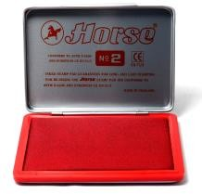
9 | Tampon Horse Đỏ Số 2 | Cái | 35,420 | 8% | 38,254
10 | Tampon Horse Đỏ Số 3 | Cái | 31,625 | 8% | 34,155
11 | Hộp dấu nhựa Shiny SP.01 - có mực sẵn | Cái | 39,215 | 8% | 42,352
12 | Hộp dấu Nhựa Shiny SP.2- có mực sẵn | Cái | 44,275 | 8% | 47,817
13 | Hộp dấu Nhựa Shiny SP.3- có mực sẵn | Cái | 48,070 | 8% | 51,916
 | BÚT LÔNG DẦU
1 | Bút lông dầu 2 đầu nhỏ Thiên Long PM-04 | Cây | 9,614 | 8% | 10,383
2 | Bút lông dầu Thiên Long PM-09 | Cây | 9,993 | 8% | 10,793
3 | Bút lông bảng Thiên Long WB-03 | Cây | 8,222 | 8% | 8,880
4 | Lau bảng 7840 | Cái | 12,650 | 8% | 13,662
 | BÌA CÒNG
1 | Bìa còng 5-7cm A4/F4 Trà My | Cái | 37,950 | 8% | 40,986
2 | Bìa còng cua nhựa 2.5cm A4 | Cái | 15,180 | 8% | 16,394
3 | Bìa còng cua nhựa 3.5cm A4 | Cái | 17,077 | 8% | 18,444
4 | Bìa Còng Nhựa 3.5 F Kingstar Dương | Cái | 37,950 | 8% | 40,986 | 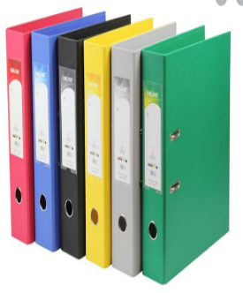
5 | Bìa Còng Nhựa 2.5 F Kingstar Dương | Cái | 34,155 | 8% | 36,887
6 | Bìa còng PLUS 5F/7F | Cái | 54,395 | 8% | 58,747
7 | Bìa còng PLUS 9F | Cái | 73,370 | 8% | 79,240
8 | Bìa còng KOKUYO 5F/7F khổ A4 | Cái | 55,027 | 8% | 59,430
9 | Bìa còng KOKUYO 5F/7F khổ F4 | Cái | 57,557 | 8% | 62,162
10 | Bìa còng KOKUYO 9F khổ A4/F4 | Cái | 72,738 | 8% | 78,557
11 | Bìa còng KINGSTAR 5-7F 1 mặt khổ A/F | cái | 69,575 | 8% | 75,141
12 | Bìa còng KINGSTAR 9F 1 mặt khổ A/F | cái | 82,225 | 8% | 88,803
13 | Bìa Còng Nhẫn Thiên Long 2-Oring 2.5F FO-ORB01 | Cái | 19,608 | 8% | 21,176
14 | Bìa Còng Nhẫn Thiên Long 2-Oring 3.5F FO-ORB02 | Cái | 20,873 | 8% | 22,542
15 | Bìa Còng Nhẫn Thiên Long 2-Oring 2.5F FO-ORB01 | Cái | 19,608 | 8% | 21,176
16 | Bìa Còng Nhẫn Thiên Long 2-Oring 3.5F FO-ORB02 | Cái | 20,873 | 8% | 22,542
17 | Bìa Còng Cua Cứng 3F5 A (D) | Cái | 19,608 | 8% | 21,176
18 | Bìa còng 5-7cm 1 mặt TL -F4/A4 | Cái | 49,335 | 8% | 53,282
19 | Bìa còng 9cm 1 mặt TL - F4/A4 | Cái | 72,105 | 8% | 77,873
 | CÁC LOẠI BÌA CÓ LÁ:
1 | Bìa nhựa 20 lá A4 -Thiên long | Cái | 32,890 | 8% | 35,521 | 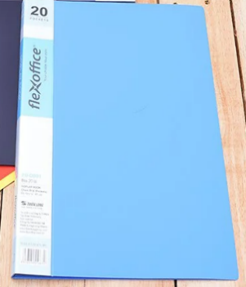
2 | Bìa nhựa 40 lá A4 -Thiên long | Cái | 49,968 | 8% | 53,965
3 | Bìa nhựa 60 lá A4 -Thiên long | Cái | 65,148 | 8% | 70,359
4 | Bìa nhựa 80 lá A4 -Thiên long | Cái | 81,593 | 8% | 88,120
5 | Bìa nhựa trong 20 lá A4 | Cái | 31,625 | 8% | 34,155 | 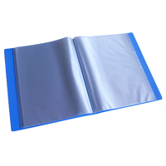
6 | Bìa nhựa trong 40 lá A4 | Cái | 40,480 | 8% | 43,718
7 | Bìa nhựa trong 60 lá A4 | Cái | 56,925 | 8% | 61,479
8 | Bìa nhựa trong 80 lá A4 | Cái | 73,370 | 8% | 79,240
 | CÁC LOẠI SỔ - TẬP
1 | Sổ Caro 21*33 Thảo Linh Dày | Quyển | 32,890 | 8% | 35,521 | 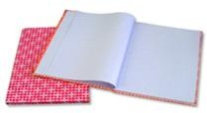
2 | Sổ Caro 25*33 Thảo Linh Dày | Quyển | 34,155 | 8% | 36,887
3 | Sổ Caro 30*40 Thảo Linh Dày | Quyển | 48,070 | 8% | 51,916
4 | Sổ da CK1 (76tr) | Cuốn | 7,084 | 8% | 7,651 | 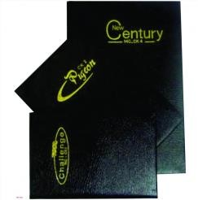
5 | Sổ da CK2 (96tr) | Cuốn | 10,753 | 8% | 11,613
6 | Sổ da CK3 (96tr) | Cuốn | 11,385 | 8% | 12,296
7 | Sổ da CK4 (104tr) | Cuốn | 12,650 | 8% | 13,662
8 | Sổ da CK5 (104tr) | Cuốn | 16,445 | 8% | 17,761
9 | Sổ da CK6 mỏng | Cuốn | 16,445 | 8% | 17,761
10 | Sổ da CK6 dày | Cuốn | 20,240 | 8% | 21,859
11 | Sổ da CK7 mỏng (A5) | Cuốn | 18,975 | 8% | 20,493
12 | Sổ da CK7 dày (A5) | Cuốn | 24,035 | 8% | 25,958
13 | Sổ da CK8 mỏng | Cuốn | 22,770 | 8% | 24,592
14 | Sổ da CK8 dày | Cuốn | 27,830 | 8% | 30,056
15 | Sổ da CK9 mỏng | Cuốn | 29,095 | 8% | 31,423
16 | Sổ da CK9 dày | Cuốn | 36,685 | 8% | 39,620
17 | Sổ da CK 10 mỏng (A4) | Cuốn | 32,890 | 8% | 35,521
18 | Sổ da CK 10 dày (A4) | Cuốn | 40,480 | 8% | 43,718
19 | Sổ lò xo A7 dày 200 trang | Cuốn | 7,590 | 8% | 8,197 | 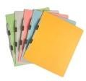
20 | Sổ lò xe A6 mỏng 100 trang | Cuốn | 11,385 | 8% | 12,296
21 | Sổ lò xo A6 dày 200 trang | Cuốn | 12,650 | 8% | 13,662
22 | Sổ lò xo A5 dày 200 trang | Cuốn | 21,505 | 8% | 23,225
23 | Sổ lò xo A4 dày 200 trang | Cuốn | 37,318 | 8% | 40,303
24 | Sổ lò xo B5 mỏng 100 trang | Cuốn | 22,770 | 8% | 24,592
25 | Sổ lò xo A5 mỏng 100 trang | Cuốn | 13,915 | 8% | 15,028
26 | Sổ lò xo A6 mỏng 100 trang | Cuốn | 8,855 | 8% | 9,563
27 | Sổ lò xo A7 mỏng 100 trang | Cuốn | 5,060 | 8% | 5,465
 | BÌA LÁ - BÌA NÚT- BÌA KIẾNG
1 | Bìa nút A4 My Clear | Cái | 3,036 | 8% | 3,279 | 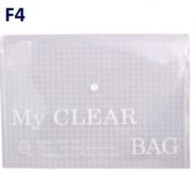
2 | Bìa nút F4 My Clear | Cái | 3,036 | 8% | 3,279
3 | Bìa nút A5 My Clear | Cái | 1,897 | 8% | 2,049
4 | Bìa lá A4 Plus (xấp 100 cái) | Cái | 2,024 | 8% | 2,186 | 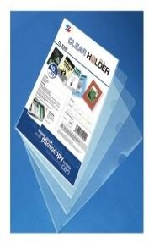
5 | Bìa lá F4 Plus (xấp 100 cái) | Cái | 2,277 | 8% | 2,459
6 | Bìa Lá A4 Plus (xấp 10 cái) | Cái | 2,530 | 8% | 2,732
7 | Bìa lá A4 - Double dày 0.2 | Cái | 2,783 | 8% | 3,006
8 | Bìa lỗ 400g | Xấp | 36,685 | 8% | 39,620
9 | Bìa lỗ 380g | Xấp | 35,420 | 8% | 38,254
10 | Bìa lỗ 320g | Xấp | 32,890 | 8% | 35,521
11 | Bìa Lỗ Thiên Long A4 Fo - Cs03 (Không Viền 0.045Mm) | Xấp | 79,695 | 8% | 86,071
12 | Bìa Lỗ Thiên Long A4 Fo - Cs02 (Không Viền 0.03Mm) | Xấp | 67,045 | 8% | 72,409
13 | Bìa lỗ Double A (xấp 10 cái) | Xấp | 15,180 | 8% | 16,394
14 | Bìa lỗ Suremark SQ-5206 | Xấp | 120,175 | 8% | 129,789
 | BÌA: TRÌNH KÍ -ACCO - CÂY - LỖ - PHÂN TRANG
1 | Bìa trình ký A4 đơn simili tốt | Cái | 11,385 | 8% | 12,296
2 | Bìa trình ký A4 đôi simili tốt | Cái | 13,915 | 8% | 15,028
3 | Bìa Trình Ký Đơn Nhựa A4 | Cái | 18,343 | 8% | 19,810
4 | Bìa acco nhựa có lỗ Thiên Long | Cái | 6,452 | 8% | 6,968
5 | Bìa acco nhựa không lỗ Thiên Long | Cái | 6,452 | 8% | 6,968
6 | Bìa cây Gáy Nhỏ Q310 | Cái | 2,910 | 8% | 3,142
7 | Bìa Cây Gáy Lớn VC | Cái | 3,795 | 8% | 4,099
8 | Bìa phân trang 10 số nhựa | Xấp | 7,590 | 8% | 8,197
9 | Bìa phân trang 12 số nhựa | Xấp | 8,855 | 8% | 9,563
10 | Bìa phân trang nhựa 24 chữ cái | Xấp | 22,770 | 8% | 24,592
11 | Bìa phân trang nhựa 31 số | Xấp | 26,565 | 8% | 28,690
 | MÁY TÍNH CÁC LOẠI
1 | Máy tính Casio MX-12B-(BK-XANH BLUE) | Cái | 188,485 | 10% | 207,334
2 | Máy tính Casio MX-12B-(PK -HỒNG) | Cái | 192,280 | 10% | 211,508
3 | Máy tính Casio MX-12B-(GN-XANH LÁ) | Cái | 192,280 | 10% | 211,508
4 | Máy tính Casio MX-12B-(LB ĐEN) | Cái | 192,280 | 10% | 211,508
5 | Máy tính Casio MX-120B | Cái | 221,375 | 10% | 243,513
6 | Máy tính Casio AX-12B-BK | Cái | 285,890 | 10% | 314,479
7 | Máy tính Casio AX-120B | Cái | 330,165 | 10% | 363,182
8 | Máy tính Casio DX-12B-BK | Cái | 312,455 | 10% | 343,701
9 | Máy tính Casio DX-120B | Cái | 345,345 | 10% | 379,880
10 | Máy tính Casio MJ-120D PLUS | Cái | 301,070 | 10% | 331,177
11 | Máy tính Casio DJ-120D PLUS | Cái | 438,955 | 10% | 482,851
12 | Máy tính Casio GX-12B-BK | Cái | 445,280 | 10% | 489,808
13 | Máy tính Casio GX-120B | Cái | 476,905 | 10% | 524,596
14 | Máy tính Casio GX-14B-BK | Cái | 475,640 | 10% | 523,204
15 | Máy tính Casio GX-16B-BK | Cái | 547,745 | 10% | 602,520
16 | Máy tính Casio DM-1200FM | Cái | 579,370 | 10% | 637,307
17 | Máy tính Casio DM-1600F | Cái | 786,830 | 10% | 865,513
18 | Máy tính Casio DJ-220D PLUS | Cái | 612,260 | 10% | 673,486
19 | Máy tính Casio DJ-240D PLUS | Cái | 642,620 | 10% | 706,882
20 | Máy tính Casio AX-120ST | Cái | 350,405 | 10% | 385,446
21 | Máy tính Casio DX-120ST | Cái | 387,090 | 10% | 425,799
22 | Máy tính Casio MC-12M | Cái | 290,950 | 10% | 320,045
23 | Máy tính Casio DC-12M | Cái | 414,920 | 10% | 456,412
24 | Máy tính Casio J-120F | Cái | 389,620 | 10% | 428,582
25 | Máy tính Casio JF-120FM | Cái | 365,585 | 10% | 402,144
26 | Máy tính Casio JF-120FM-PK | Cái | 365,585 | 10% | 402,144
27 | Máy tính Casio DF-120FM-PK | Cái | 397,969 | 10% | 437,766
28 | Máy tính Casio DF-120FM | Cái | 397,969 | 10% | 437,766
29 | Máy tính Casio HL-122TV | Cái | 327,003 | 10% | 359,703
30 | Máy tính Casio JS-40B-BK | Cái | 904,475 | 10% | 994,923
31 | Máy tính Casio JS-40B-PK | Cái | 869,687 | 10% | 956,656
32 | Máy tính Casio JS-40B-BU | Cái | 869,687 | 10% | 956,656
33 | Máy tính Casio JS-20B | Cái | 848,815 | 10% | 933,697
34 | Máy tính Casio DS-2B | Cái | 1,344,695 | 10% | 1,479,165
35 | Máy tính Casio DS-3B | Cái | 1,388,717 | 10% | 1,527,589
36 | Máy tính Casio FX 580VN | Cái | 841,225 | 10% | 925,348
37 | Máy tính Casio FX 570VN PLUS | Cái | 672,980 | 10% | 740,278
38 | Máy tính Casio FX 570ES PLUS | Cái | 567,985 | 10% | 624,784
39 | Máy tính Casio FX 880BTG | Cái | 847,550 | 10% | 932,305
40 | Máy tính Casio JW-200SC-GD | Cái | 493,350 | 10% | 542,685
41 | Máy tính Casio JW-200SC-PK | Cái | 493,350 | 10% | 542,685
42 | Máy tính Casio JW-200SC-GY | Cái | 493,350 | 10% | 542,685
43 | Máy tính Casio JW-200SC-NY | Cái | 493,350 | 10% | 542,685
44 | Máy tính Casio MS-20UC-BU | Cái | 317,515 | 10% | 349,267
45 | Máy tính Casio MS-20UC-PK | Cái | 317,515 | 10% | 349,267
46 | Máy tính Casio MS-20UC-GN | Cái | 317,515 | 10% | 349,267
47 | Máy tính Casio MS-20UC-RD | Cái | 317,515 | 10% | 349,267
48 | Máy tính Casio MJ-12VCB-BU | Cái | 294,745 | 10% | 324,220
49 | Máy tính Casio MJ-12VCB-RD | Cái | 294,745 | 10% | 324,220
50 | Máy tính Casio MJ-12VCB-RG | Cái | 294,745 | 10% | 324,220
51 | Máy tính Casio MJ-12VCB-GN | Cái | 294,745 | 10% | 324,220
...
 | BẢNG BÁO GIÁ
6 | Kẹp bướm 19 mm | Hộp | 5,693 | 10% | 6,262
7 | Kẹp bướm 25 mm | Hộp | 7,590 | 10% | 8,349
8 | Kẹp bướm 32 mm | Hộp | 11,385 | 10% | 12,524
9 | Kẹp bướm 41 mm | Hộp | 16,445 | 10% | 18,090
10 | Kẹp bướm 51 mm | Hộp | 26,565 | 10% | 29,222
11 | Kẹp bướm 25 mm | Hộp nhỏ | 2,783 | 10% | 3,061
12 | Kim bấm 10 Plus | Hộp nhỏ | 3,542 | 10% | 3,896
13 | Kim bấm 10 Việt Đức | Hộp nhỏ | 7,084 | 10% | 7,792
14 | Kim bấm 3 Việt Đức | Hộp nhỏ | 4,428 | 10% | 4,870
15 | Kim bấm 3 SDI | Hộp nhỏ | 4,428 | 10% | 4,870
16 | Kim bấm 23/8 KW.Trio thường | Hộp nhỏ | 12,650 | 10% | 13,915 | 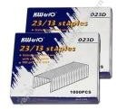
17 | Kim bấm 23/10 KW.Trio thường | Hộp nhỏ | 15,180 | 10% | 16,698
18 | Kim bấm 23/13 KW.Trio thường | Hộp nhỏ | 17,710 | 10% | 19,481
19 | Kim bấm 23/15 KW.Trio thường | Hộp nhỏ | 18,975 | 10% | 20,873
20 | Kim bấm 23/17 KW.Trio thường | Hộp nhỏ | 20,240 | 10% | 22,264
21 | Kim bấm 23/20 KW.Trio thường | Hộp nhỏ | 21,505 | 10% | 23,656
22 | Kim bấm 23/23 KW.Trio thường | Hộp nhỏ | 35,420 | 10% | 38,962
23 | Kim bấm 23/6 Việt Đức | Hộp nhỏ | 13,915 | 10% | 15,307
24 | Kim bấm 23/8 Việt Đức | Hộp nhỏ | 16,445 | 10% | 18,090
25 | Kim bấm 23/10 Việt Đức | Hộp nhỏ | 20,873 | 10% | 22,960
26 | Kim bấm 23/12 Việt Đức | Hộp nhỏ | 23,403 | 10% | 25,743
...
 | BẢNG BÁO GIÁ
15 | Lưỡi dao Lớn Sdi 1404 chính hãng | Vỉ | 44,275 | 10% | 48,703
16 | Lưỡi dao UNI lớn Vàng | Tép | 22,264 | 10% | 24,490
17 | Lưỡi dao UNI nhỏ Vàng | Tép | 11,385 | 10% | 12,524
BĂNG KEO CÁC LOẠI
1 | Băng keo VP 2F | Cuộn | 2,277 | 8% | 2,459
2 | Băng Keo Trong 2.4F 100Ya | Cuộn | 6,957 | 8% | 7,514
3 | Băng Keo Trong 5F 80Ya | Cuộn | 10,120 | 8% | 10,930
4 | Băng Keo Trong 5F (100ya) | Cuộn | 12,650 | 8% | 13,662
4 | Băng keo đục 5F 80Ya | Cuộn | 10,120 | 8% | 10,930
5 | Băng Keo đục 5F (100ya) | Cuộn | 12,650 | 8% | 13,662
5 | Băng keo 2 mặt 1F2 x 10Y (45) | Cuộn | 2,151 | 8% | 2,323 | 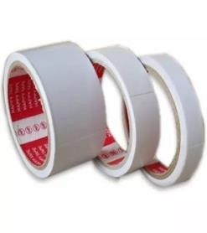
6 | Băng keo 2 mặt 2F5 x 10Y (45) | Cuộn | 4,427 | 8% | 4,782
6 | Băng keo 2 mặt 5F x 10Y (45) | Cuộn | 7,590 | 8% | 8,197
7 | Băng keo giấy 1F2 x 30Y(50) | Cuộn | 3,163 | 8% | 3,416 | 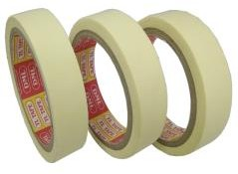
8 | Băng keo giấy 2F4 x 30Y(50) | Cuộn | 6,009 | 8% | 6,489
9 | Băng keo giấy 5F x 30Y(50) | Cuộn | 11,385 | 8% | 12,296
10 | Băng keo Simili 3.5F | Cuộn | 7,590 | 8% | 8,197 | 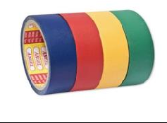
11 | Băng keo Simili 5F | Cuộn | 10,120 | 8% | 10,930
12 | Băng keo simili 3.5F 10m | Cuộn | 10,120 | 8% | 10,930
13 | Băng keo simili 5F 10m | Cuộn | 12,650 | 8% | 13,662
14 | Băng keo xốp 2 mặt 2.4F | Cuộn | 10,753 | 8% | 11,613
15 | Băng keo xốp 2 mặt 4.8F | Cuộn | 18,975 | 8% | 20,493
16 | Băng keo màu 3.5F | Cuộn | 13,029 | 8% | 14,072
17 | Băng keo màu 5F | Cuộn | 16,445 | 8% | 17,761
18 | Băng keo vải màu 5F | Cuộn | 22,138 | 8% | 23,909
19 | Băng keo điện đen nano lớn | Cuộn | 6,957 | 8% | 7,514
20 | Băng keo điện đen nano nhỏ | Cuộn | 5,693 | 8% | 6,148
21 | Màng PE 3kg 50cm (lõi 300g) | Cuộn | 145,475 | 8% | 157,113
22 | Màng PE 5kg 50cm (lõi 300g) | Cuộn | 221,375 | 8% | 239,085
 | CẮT KEO , BÀN CẮT GIẤY, KỆ VIẾT, KỆ MEKA, THÙNG PHIẾU
1 | Cắt keo TTM (2001) | Cái | 13,915 | 10% | 15,307 | 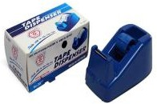
2 | Cắt keo TTM (2002) | Cái | 37,950 | 10% | 41,745
3 | Cắt keo TTM (2003) | Cái | 18,343 | 10% | 20,177
4 | Cắt keo TTM (2004) | Cái | 48,703 | 10% | 53,573
5 | Cắt băng keo TTM 2005 | Cái | 34,788 | 10% | 38,266
6 | Cắt băng keo TTM 2006 | Cái | 40,480 | 10% | 44,528
7 | Cắt keo cầm tay 5F sắt | Cái | 22,138 | 10% | 24,351
8 | Cắt keo cầm tay 6F sắt | Cái | 25,932 | 10% | 28,526
9 | Cắt keo cầm tay 5F nhựa | Cái | 18,975 | 10% | 20,873
10 | Cắt keo cầm tay 6F nhựa | Cái | 21,505 | 10% | 23,656
11 | BÀN CẮT GIẤY A4 MICA | CÁI | 240,350 | 10% | 264,385
...

